Cài đặt tổ chức sự kiện
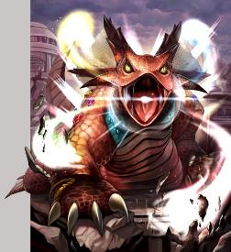

■4周年 月中レイドイベント

イベント名：マルディアス冒険記 -宿命石の導き-
イベントタイプ：レイドイベント 前回：防衛システムを突破せよ！-リガウ島の戦い-
開催期間：2016年9月17日～9月24日17:59

■あらすじ

原作(RS1)の流れの通り、敵サイドはミニオン3体がサル―イン復活のためにディスティニィストーンを探し集めているストーリーです
今回の目玉ボスとして、ユーザーが集めたディスティニィストーンを捧げて強くなったサル―インと戦う(アイテムで召喚)ことができます

4周年月初イベント「三邪神vs七英雄vs四魔貴族」にて三邪神以外のチームが総合1位を取った場合、
「四魔貴族または七英雄に三邪神が討たれたため、世界各地に散らばってしまったディスティニィストーンをミニオンが集めている」というあらすじを後付けします。

▼主な改修点
・レイドボスバトルのストレス軽減のため、バトル演出のスキップ機能および倍化攻撃を追加
・アイテムを使用して任意のタイミングでレイドボスを召喚できるシステムを追加

■ナビ台詞 登場キャラクター

アルベルト |  |  | ハオラーン
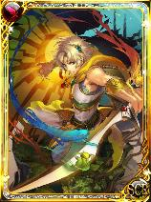
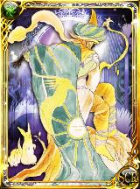

グレイ | ホーク |  |  | クローディア |  | ジャミル |  | シフ


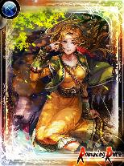
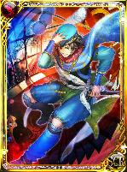
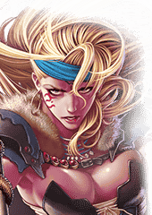

バーバラ |  | アイシャ |  |  | ミニオン
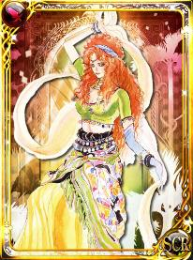
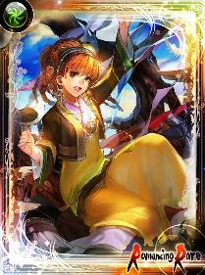
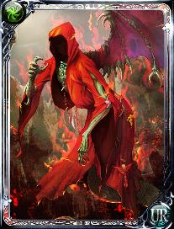

■レイドボス 登場ラインナップ一部

サルーイン (宿命石を捧げることで戦える特別枠) |  |  |  | ミニオン
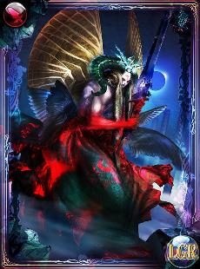

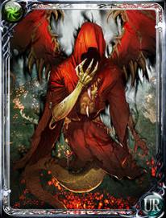
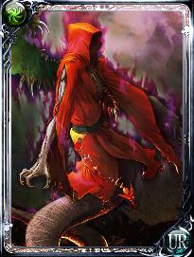

以下のボスに関しては、MS絵で未リリースのデザインがありますのでこちらを出します。
四天王
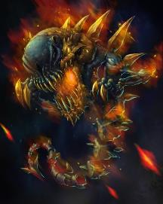
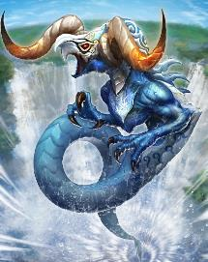
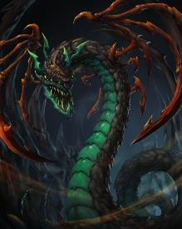


裏四天王はリメイク版の追加要素のため、今回は無し
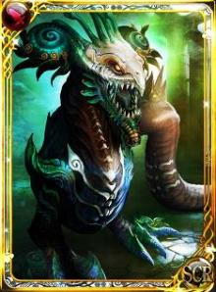
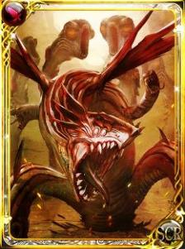
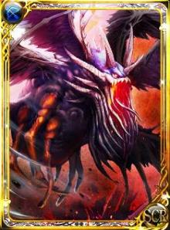
乗っ取られ四天王
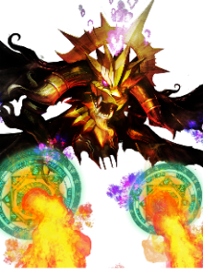

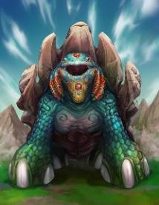
ジュエルビースト |  |  | 守護獣 |  |  |  | 幸運の魔女

レイドボス
■4周年月中イベント レイドボスラインナップ

▼雑魚レイド |  | イベント開始時から登場

ファルファルデ |  |  |  | ケルベロス |  |  | フルフル
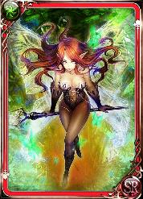
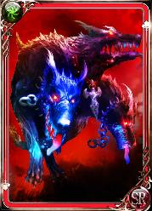
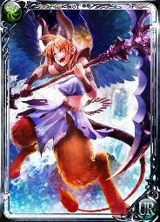

 | 二つの月の神殿の奥 |  |  |  | トマエ火山の奥 |  |  | 凍りついた城の奥
 | ムーンストーンを獲得する際にバトル |  |  |  | フレイムタイラントがいる間を守護 |  |  | オブジダンソードを獲得する際にバトル

▼四天王(裏四天王はMS追加要素なので今回無し) |  |  |  | イベント開始時から登場
MSの未リリース絵が残ってるのでこちらを使用(NGきたらRS1絵で)

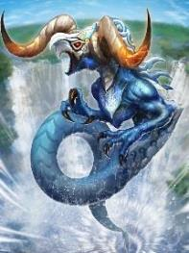
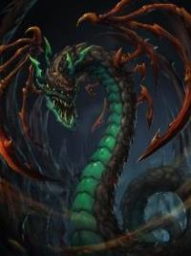


▼召喚レイド

【蘇る力】サル―イン |  |  | ディスティニィストーンを使うことで召喚できる特別レイド

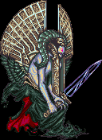

▼追加レイド

幸運の魔女 |  | 低確率出現だが遭遇して撃破することで高ptを獲得できる |  |  |  | 守護獣
MS新登場のボスなのでMS絵のみ |  |  |  |  |  | MS新登場のボスなのでMS絵のみ



冥府の更に奥、煉獄777階にだけ出現する敵 |  |  |  |  |  | ウコムの海底神殿で闇のブラックダイアを守護
超低確率でビルキースを落とす |  |  |  |  |  | バトルに勝つことで入手できる

▼総力戦レイド

ジュエルビースト
MSの未リリース絵が残ってるのでこちらを使用(NGきたらRS1絵で)

